NOTA 25
Gastos por naturaleza del Estado de Resultado por Función | Por los períodos comprendidos
 | 01/01/2026 al | 01/01/2025 al
 | 30/06/2026 | 30/06/2025
 | M$ | M$
Costo de ventas | 5,779,497,007 | 5,764,304,996
Costos de distribución | 81,448,399 | 74,191,774
Gastos de administración | 1,842,346,685 | 1,840,423,299
Otros gastos, por función | 96,652,842 | 90,138,924
Total | 7,799,944,933 | 7,769,058,993

Gastos por naturaleza | Por los períodos comprendidos
 | 01/01/2026 al | 01/01/2025 al
 | 30/06/2026 | 30/06/2025
 | M$ | M$
Costo mercaderías vendidas | 5,302,075,521 | 5,458,559,159
Otros costos de ventas | 394,072,634 | 358,137,351
Gastos de personal | 1,115,020,134 | 1,137,606,919
Depreciaciones y amortizaciones | 267,229,924 | 262,101,958
Costos de distribución | 81,448,399 | 74,191,774
Otros gastos, por función | 96,652,842 | 90,138,924
Limpieza | 51,460,707 | 52,405,820
Seguridad y vigilancia | 51,154,590 | 54,467,699
Mantenimiento | 68,945,856 | 74,537,245
Honorarios profesionales | 66,338,689 | 65,157,064
Comisión Tarjetas de crédito | 104,239,332 | 109,499,960
Arriendos | 64,711,385 | 62,377,341
Consumos, gastos básicos y Otros | 9,650,340 | 20,877,751
Argentina - Economía hiperinflacionaria | 161,122,505 | 136,929,403
Argentina - Conversión de Moneda | (34,177,925) | (187,929,375)
Total | 7,799,944,933 | 7,769,058,993

Gastos de personal | Por los períodos comprendidos
 | 01/01/2026 al | 01/01/2025 al
 | 30/06/2026 | 30/06/2025
 | M$ | M$
Remuneraciones | 910,275,910 | 928,115,811
Beneficios a Corto Plazo a los Empleados | 184,737,173 | 193,802,990
Beneficios por Terminación | 20,007,051 | 15,688,118
Total | 1,115,020,134 | 1,137,606,919

Depreciaciones y amortizaciones | Por los períodos comprendidos
 | 01/01/2026 al | 01/01/2025 al
 | 30/06/2026 | 30/06/2025
 | M$ | M$
Depreciaciones | 230,758,650 | 229,655,221
Amortizaciones | 36,471,274 | 32,446,737
Total | 267,229,924 | 262,101,958

Resultado Financiero | Por los períodos comprendidos
 | 01/01/2026 al | 01/01/2025 al
 | 30/06/2026 | 30/06/2025
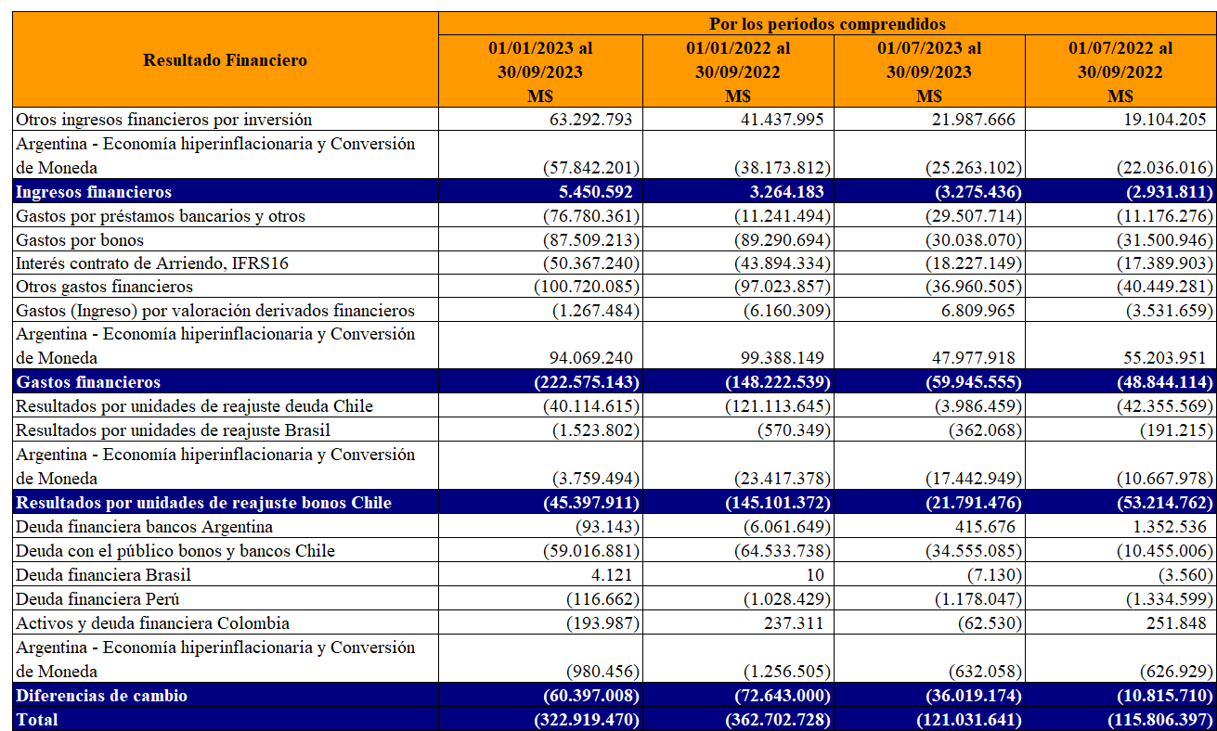
 | M$ | M$
Otros ingresos financieros por inversión | 17,145,924 | 11,168,662
Ingresos financieros | 17,145,924 | 11,168,662
Gastos por préstamos bancarios y otros | (17,440,473) | (26,768,773)
Gastos por bonos | (82,015,530) | (72,710,901)
Interés contrato de Arriendo, IFRS16 | (35,949,214) | (43,404,235)
Otros gastos financieros | (76,302,954) | (58,047,808)
Argentina - Economía hiperinflacionaria y Conversión de Moneda | 14,974,355 | 15,827,739
Costos financieros | (196,733,816) | (185,103,979)
Resultados por unidades de reajuste deuda Chile | (57,284,840) | (30,941,740)
Resultados por unidades de reajuste Brasil | (815,623) | (917,171)
Argentina - Economía hiperinflacionaria y Conversión de Moneda | 38,414,076 | (7,145,741)
Resultados por unidades de reajuste | (19,686,387) | (39,004,652)
Ingresos (Gastos) por deudas financieras y otros (neto) | 112,324 | 92,470,000
Ingresos (Gastos) por derivados de cobertura | (3,885,639) | (49,075,084)
Argentina - Economía hiperinflacionaria y Conversión de Moneda | (781,194) | (726,511)
Ganancias (pérdidas) de cambio en moneda extranjera | (4,554,509) | 42,668,405
Total | (203,828,788) | (170,271,564)

Otras Ganancias (Pérdidas) | Por los períodos comprendidos
 | 01/01/2026 al | 01/01/2025 al
 | 30/06/2026 | 30/06/2025
 | M$ | M$
Resultado Disponible para la Venta | 9,151,421 | 8,339,940
Venta de propiedades y otros | - | 4,336,203
Diferencia de cambio operacional | (993,538) | 6,458,739
Reajuste impuestos por recuperar | 2,139,822 | 2,925,283
Derivados, porción inefectiva de coberturas | 608,303 | 2,881,196
Pérdida y/o recuperación de siniestros | 6,772,548 | 5,195,287
Otras ganancias y pérdidas netas | 8,745,523 | 5,225,031
Argentina - Economía hiperinflacionaria y Conversión de Moneda | 2,630,226 | 2,047,817
Total | 13,358,617 | 37,409,496

Otros ingresos | Por los períodos comprendidos
 | 01/01/2026 al | 01/01/2025 al
 | 30/06/2026 | 30/06/2025
 | M$ | M$
Venta de cartón y envoltorios | 984,620 | 917,797
Recuperación de comisiones | 11,899,542 | 10,603,940
Revalúo de propiedades de inversión | 45,254,052 | 36,018,181
Argentina - Economía hiperinflacionaria y Conversión de Moneda | 541,459 | (13,386)
Otros ingresos | 3,038,822 | 2,994,848
Total | 61,718,495 | 50,521,380

